Лист1
"+1 | "+2 | "*2 |  | >=42

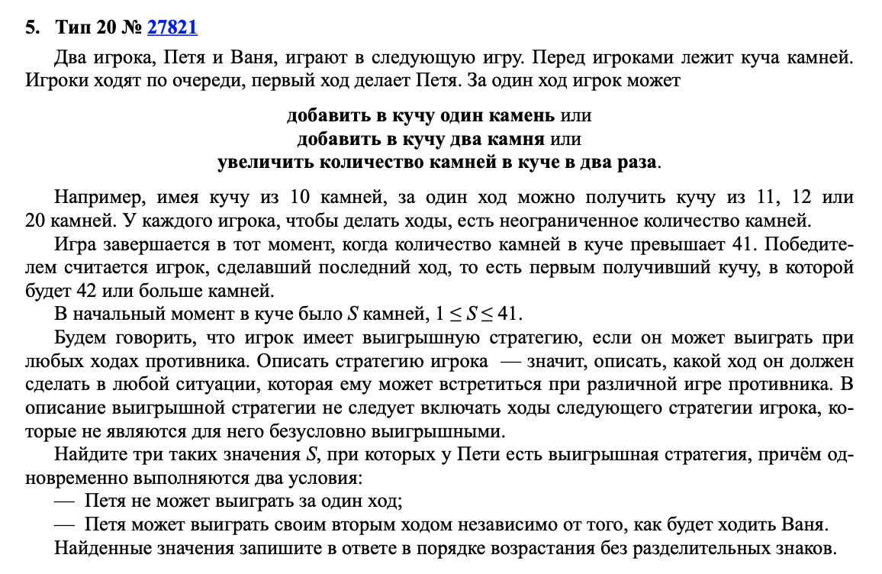
 | Петя | Ваня | Петя
19 | 20 | 21 | 42
 | 21 | 22 | 44
 | 38 | 40 | 80
 |  | 22 | 44 |  | 101819
 |  | 23 | 46
 |  | 42 | 84
 |  | 39 | 78
 |  | 40 | 80
 |  | 76 | 152

